Table 1
DATA PENGUNJUNG PERPUSTAKAAN
PADA DINAS PERPUSTAKAAN DAN KEARSIPAN
KABUPATEN DEMAK
 |  |  | TAHUN 2018
NO. | BULAN | JUMLAH PENGUNJUNG
 |  | Pengunjung Acces Otomasi | Pengunjung Internet Kunang-kunang | Pengunjung Website | Perpustakaan Desa | TOTAL
1 | JANUARI | 8.665 | 3.706 | 454 | 3.712 | 16.537
2 | PEBRUARI | 6.485 | 4.302 | 558 | 3.442 | 14.787
3 | MARET | 4.567 | 4.179 | 445 | 5.144 | 14.335
4 | APRIL | 4.588 | 4.111 | 566 | 5.887 | 15.152
5 | MEI | 5.749 | 2.595 | 625 | 4.871 | 13.840
6 | JUNI | 4.352 | 1.428 | 801 | 4.511 | 11.092
7 | JULI | 4.905 | 2.079 | 948 | 4.217 | 12.149
8 | AGUSTUS | 5.563 | 3.361 | 915 | 4.286 | 14.125
9 | SEPTEMBER | 5.006 | 3.354 | 1.054 | 4.712 | 14.126
10 | OKTOBER | 14.247 | 3.964 | 989 | 4.512 | 23.712
11 | NOVEMBER | 5.157 | 3.976 | 997 | 5.512 | 15.642
12 | DESEMBER | 3.225 | 3.047 | 988 | 5.877 | 13.137
 | JUMLAH TOTAL | 72.509 | 40.102 | 9.340 | 56.683 | 178.634
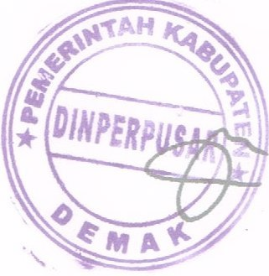
KEPALA DINAS PERPUSTAKAAN DAN KEARSIPAN
KABUPATEN DEMAK
Dra. TATIK RUMIYATI
Pembina Utama Muda
NIP. 19600925 198802 2 001

